地图尺寸研究
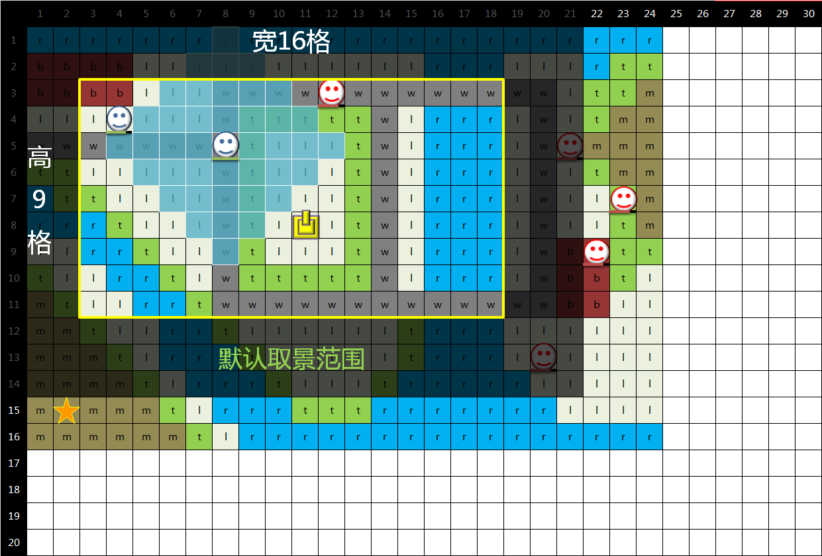
地图规模调研

 | ——基础地图规模与战斗单位能够移动的平均距离成正比。

 | ——部分游戏举例说明

 |  |  | 游戏名 | 移动范围 | 锚点 移动范围 | 地图大小 （某一关做参照） | 平台 | 备注 | 备注2
 |  |  | 火纹英雄 | 1-3格 | 2 | 6*8格 | 手游 | 8*10（压制战）
 |  |  | 梦幻模拟战 | 3-5格 | 3 | 11*14格 | 手游 | 11.5*6.5（一屏大小） | 适合大地图观感
 |  |  | 为谁炼金 | 3-5格 | 3 | 11*11格 | 手游 | 12*7（俯视角）
 |  |  | 机战a | 5-12格 | 7 | 30*30格 | 主机游戏 | 主机地图大是因为 登场战斗单位特别多 导致移动距离也远 | ←接左，以及传统影响
 |  |  | 火纹暗龙 | 5-10格 | 6 | 30*13格 | 主机游戏
 |  |  | 梦幻模拟战2 | 5-10格 | 5 | 25*50格 | 主机游戏

 | ——最合适的移动距离与地图大小差不多维持在
 |  | a.最快3回合横穿地图
 |  | b.最慢5、6回合
 |  | c.平均4回合
 |  | d.主要移动 以 主角等作战单位 占多比 而定

 | ——在调研基础上，如果目标作品以多格子为特点，那么作战单位的移动距离也要相对延伸，以30*20为目标地图规格

 | ——根绝地图大小反推， 最适宜我们角色的移动范围=【4-10格】（特殊角色的移动范围可灵活，亦存在增加移动范围的装备）

 | ——1屏中显示出的格子规格，恰好能显示清除移动锚点的角色的移动的范围

 | ——地图周围要做边界，边界厚度为3格

 | ——战斗地图可进行缩放，商榷

demo中的地图规模参数

 |  | 数值 | 备注
 | 地图大小 | 24*16 | 此为demo用地图，实际地图将会更大，例如64*64
 | 锚点移动范围 | 4 | 普通步兵、主人公移动
 | 一屏大小 | 16*9 | 暂时不进行缩放
 |  |  | 双指操作缩放屏幕，放大极限10*5.6，缩小极限20*11.2。

移动攻击判定详解
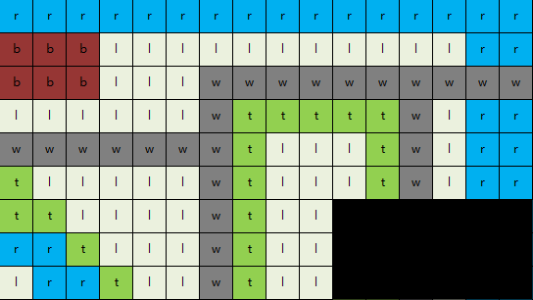
角色移动规则
 |  |  |  | 举例(火纹英雄)
 | 1，角色移动规则 |  |  | 地形/移动 | 步兵 | 重装 | 骑马 | 飞马
 |  |  |  | 树林 | 2 | 2 | 0 | 1 | 0 | 不通
 |  | 3a，路径绘制：角色操作激活时，根据当前角色的移动力属性，在第三层显示路径格子。 |  | 山峦 | 2 | 0 | 0 | 1 | 1 | 通过
 |  |  | 1，绘制算法，根据移动力数值，在地图上绘制能到达的位置 | 平原 | 1 | 1 | 1 | 1 | 2 | 减速
 |  |  | 2，考虑到地形的情况，并对敌人障碍物进行计算。 | 深渊 | 0 | 0 | 0 | 1
 |  |  | 3，最终显示路径。 | 停用 | 0 | 0 | 0 | 0

 |  | 3b，角色移动：
 |  |  | 1，点击显示出来的路径中的某一点，角色便移动过去，且路径不消失。
 |  |  | 2，点击其他路径点，角色移动过去。
 |  |  | 3，在确认移动之前，可以反复操作。
 |  |  | 4，进行待机进攻等其他操作后，停留在该格子里，路径消失。

 |  | 3c，穿过/停留规则：
 |  |  | 1，可以穿过己方角色的网格，但是无法停留在己方角色网格。
 |  |  | 2，无法穿过敌方角色和障碍物的网格。（可能会存在使其能穿过的技能与装备）
 |  |  | 3，遵守地形的停留通过规则。

移动流程
激活移动
获取角色起始坐标
以该位置为原点
绘制
可以移动的范围
获取角色坐标
获取目的地坐标
点击
绘制区域
根据两坐标
生成路径
角色移动到
目的地
结束移动操作？
刷新
角色当前坐标
 | 2，单元格属性
 |  | 每个单元格都拥有地形属性
 |  | 不同的地形具有不同的通过规则
 |  | 单元格通过赋予地形，以获得不同的通过规则

 | 3，地形的通过停留规则
 |  | 针对角色的移动方式来判断
 |  |  | 2a，不可通过和停留
 |  |  | 2b，可以通过和停留（为缺省值）
 |  |  | 2c，减速通过：指定某状态角色通过时减速。（通过时移动力额外-1）（比如树林、山，指定步行角色通过减速）

角色移动规则补充
 |  |  |  |  |  |  |  |  |  |  |  |  |  |  |  |  |  | 0
 | 1，移动算法： |  |  |  |  |  |  |  |  |  |  |  |  |  |  |  | 0 | 1 | 0
 |  |  |  |  |  |  |  |  |  |  |  |  |  |  |  | 0 | 1 | 2 | 1 | 0
 |  | 1a，基于角色移动范围属性，在地图上以角色为原点，用算法进行路径绘制显示。 |  |  |  |  |  |  |  |  |  |  |  |  | 0 | 1 | 2 | 3 |  | 1 | 0
 |  | 1b，点击绘制出来的标识移动范围的格子，生成一个不可见的路径。 |  |  |  |  |  |  |  |  |  |  |  | 0 | 1 | 2 |  |  |  | 2 | 1 | 0
 |  | 1c，角色移动到点击的格子上。 |  |  |  |  |  |  |  |  |  |  | 0 | 1 | 2 | 3 | 4 | 5 | 4 | 3 | 2 | 1 | 0
 |  | 1d，该过程可以多次进行，玩家在最初绘制的范围中任意点击，角色相应移动到点击的格子上。 |  |  |  |  |  |  |  |  |  |  |  | 0 | 1 |  |  | 4 |  |  | 1 | 0
 |  | 1e，进行攻击或待机等其他行为，便无法再移动。 |  |  |  |  |  |  |  |  |  |  |  |  | 0 |  |  | 3 |  |  | 0
 |  | 1f，如果攻击前未移动，则攻击后可以移动，（部分游戏规则，可采用可不采用）。 |  |  |  |  |  |  |  |  |  |  |  |  |  | 0 | 1 | 2 | 1 | 0
 |  |  |  |  |  |  |  |  |  |  |  |  |  |  |  |  | 0 | 1 | 0
 | 2，移动范围绘制规则： |  |  |  |  |  |  |  |  |  |  |  |  |  | 0 |  |  | 0
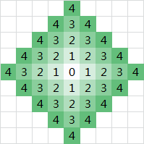
 |  |  |  |  |  |  |  |  |  |  |  |  |  | 0 | 1 | 0
 |  | 2a，地图上每个正方形格子，都视作一个节点，每个节点具有（坐标x，坐标y，需要移动步数，三属性）。 |  |  |  |  |  |  |  |  |  |  | 0 | 1 | 2 | 1 | 0
 |  | 2b，每个格子可以向四条边的方向移动。遍历完（角色移动距离=需要移动步数）时停止遍历。 |  |  |  |  |  |  |  |  |  | 0 | 1 | 2 |  |  | 1 | 0
 |  | 2c，将所有遍历到的格子进行显示。 |  |  |  |  |  |  |  |  | 0 | 1 | 2 | 3 | 4 | 3 | 2 | 1 | 0
 |  | 2d，如果在遍历过程中，遇到该格子为敌人或障碍或不可停留区域，该节点和树下所有节点都停用。 |  |  |  |  |  |  |  |  |  | 0 |  |  | 3 | 2 | 1 | 0
 |  | 2e，每个点在遍历时不需要包含父节点。 |  |  |  |  |  |  |  |  |  |  | 0 |  | 2 | 1 | 0
 |  | 2f，可以穿过队友的格子，但是无法停留。 |  |  |  |  |  |  |  |  |  |  |  | 0 | 1 | 0
 |  |  |  |  |  | 黑色为障碍，绿色为可移动范围 |  |  |  | 粉色为敌人，蓝色为队友 |  |  |  |  | 0

 | 3，路径生成规则：

 |  | 3a，在显示出来的移动范围上点击任一单元格，角色沿着一个路径移动过去。
 |  | 3b，在起点和终点之间生成一个遵守最长直线原则的路径。（拐弯折线为最少）
 |  | 3c，路径在地图上不显示。
 |  | 4d，路径是角色移动的依据。

角色战斗规则

 | 1，攻击对象
 |  | 在游戏中有三种东西可以作为攻击对象，敌方角色，我方角色， 可破坏的道具（树，石头，门等）。

 | 2，攻击范围算法

 |  | 2a，攻击范围由最小距离和最大距离构成。
 |  | 2b，基于移动范围绘制规则，用最小距离和最大距离绘制两个范围。
 |  | 2c，将最大范围遍历的格子中最小范围内的格子都停用，然后显示。
 |  | 2d，无视障碍物显示，范围内存在攻击对象时，攻击范围颜色变深 |  | 1-4的攻击范围 |  |  |  | 3-5的攻击范围

回合模式详解
采用回合模式

 | CTB模式（条件回合）
 |  | 场上所有角色，单位时间累加行动值（速度值*参数a），行动值先累积到b的角色先行动。

 | 简单描述
 |  | 速度值越快，一段时间内，能获得行动的次数越多

 | 采用改系统游戏
 |  | 最终幻想战略版，为谁炼金

回合模式详解

行动值达到100
行动值累加
获得回合
 | 回合执行规则
 |  | a，行动顺序分配规则
 |  |  | 1，——游戏开始时，所有角色，行动值每单位时间累加(速度值/10)，先累加到100的角色获得回合（行动值可以超过100）
 |  |  | 2，——并对所有角色按照行动值大小排序，用于显示顺序

 |  | b，同条件冲突判断：
 |  |  | 1，——如果当前单位时间，有多名角色累加后的行动值超过100，则让当前行动值最高的角色行动。
 |  |  | 2，——满足上方条件，且当前行动值相同，则让当前速度更高的角色行动。
 |  |  | 3，——满足上方条件，且速度相同，则让玩家角色先行动，如果玩家多名角色满足条件，且具备相同因素，则编组ID顺序靠前的角色先行动。 |  | no
 |  |  | 4，——如果是敌方多名角色满足条件，且具备相同因素，则按照配置ID顺序来行动。
 |  |  | 5，——假如添加了其他因素条件如果都相同的话，以3、4为准 | yes
 |  |  | 6，——pvp情况下条件2冲突时，则新的回合交给上回合行动对面阵营的角色
 |  |  | 7，——pvp第一回合

 |  | c，行动值的扣除规则
 |  |  | 1，——回合开始时，角色扣除60点行动值
 |  |  | 2，——移动扣除20点行动值
 |  |  | 3，——攻击技能说得等操作扣除20点行动值
 |  |  | 4，——待机不扣除行动值
 |  |  | 5，——角色在回合中最多消耗100行动值，最少60

 | 参与计算参数

 |  | a，速度值： | 角色属性，用于换算单位时间的行动加值

 |  | b，行动值： | 是一个累计值，单位时间累加（速度值*参数）
 |  |  | ，暂定参数a为0.1

 |  | c，回合标准值： | 是一个判定值，行动值≥回合值b的角色获得回合
 |  |  | ，暂定回合值b为100

 |  | d，行动消耗： | 角色回合时，消耗x行动值；
 |  |  | 角色有移动行为，消耗y行动值；
 |  |  | 角色有攻击or其他行为，消耗z行动值；
 |  |  | yz的结算时机在角色结束回合时；
 |  |  | 暂定：x=60，y=20，z=20；

 |  |  | 角色获得回合时，最多消耗100点行动值，最少消耗60点行动值

 |  | 执行规则皆代入暂定值进行说明

画面表现

 | 行动顺序展示栏

 |  | a，展示内容： | 当前回合角色，接下来5人的回合顺序。

 |  | b，展示规则： | 回合角色头像（大头像）为当前回合行动角色。
 |  |  | 回合结束后，进行行动值加算，满足行动条件的角色被设定为新回合行动角色
 |  |  | 5个小头像为顺位角色头像，按照行动值大小排序。
 |  |  | 如果顺位角色行动值相同，则遵守先来者优先原则。

关于战场回合

 | 回合判定条件：
 |  | 原则： | 确保所有存活单位至少行动一次，算作一个战场回合

 |  | 判定机制： | 【当前回合R】【角色行动次数n】【行动值a】
 |  |  | 所有角色按照行动值进行排序，排序规则遵循对每个角色的行动次数进行计数，记为n，则以n=R的排序最靠后的角色为参照标准。
 |  |  | 参照标准会因为各种情况发生变化，比如死亡，行动值变化，

 |  | 解决方案： | 在行动顺序槽位置添加一个回合标识，占用一个头像位置

（←设计）思路（图解→）
蒸汽朋克风格 多种族并存
新型矿物能源
些许魔法元素
高
9
格
宽16格
默认取景范围(近似值)
折叠菜单
展开效果
不常用
功能性
回合规则：
1，采用基于行动值决定出手顺序的回合制。
2，行动值每单位时间增加速度*参数的数值，积累到100的人行动，
3，行动顺序栏，按照当前所有人的行动值大小进行排序后显示前5位。
（<5人时则循环显示）
4，轮到行动扣除一定行动值，移动操作扣除一定值，攻击及其他操作扣除一定值。
5，战场回合，以速度值最低的角色为参考计算。（该角色行动完算一战场回合）
（角色如果死亡，则按照比他先手一回的角色为参考）
（参考角色临操作前的一回合死亡，则该回合结束算一战场回合）
引入体力概念的srpg战斗系统：
角色拥有体力槽，上限值与回合回复量可因角色不同；
确定移动、攻击、释放技能、防御、反击、说得等部分其他操作，都会消耗体力；
每个回合所有角色都会恢复一定体力，同时也受地形影响；
部分装备（充气沙发？）使用道具、料理效果、待机、休息等部分其他操作，可以恢复额外体力；
体力消耗至一定程度以下时，攻击防御略微减少；
所剩体力如果不足，则不能进行对应操作；（比如体力剩1，显示移动最大范围为1，且其他耗体力按钮变灰）
存在降低体力消耗的装备或技能；
游戏demo流程（个人回合模式）：
（demo中暂无探索功能）
（demo中玩家角色只用移动攻击两个基础功能）
1，点击进入关卡，读取完毕
2，出现游戏界面，摄像头锚点在地图中央（也可配表指定位置）
3，弹出关卡章节/(模式)名，弹出剧情对话框，战斗目的窗口。
4，进行行动顺序分配，哪个角色回合的时候，有提示。
——4a，重置摄像头锚点在本回合行动角色身上。
——4b，轮到回合时，角色发动被动技能有小特写。（机制类似战场的女武神）
5，我方操作：（检视）
——5a，点击我方单位，显示该单位移动范围，状态栏，指令栏。
——5b，点击敌方单位，显示该单位移动范围，状态栏。
——5c，点击地图物件，显示该物件状态栏。
——5d，点击地形格子，显示该地形特殊效果。
——5e，可以放大缩小屏幕。（规定放大缩小区间）
6，我方操作：（移动）
——6a，点击我方单位，出现5a效果，再点击移动范围内的格子，该单位即移动 至该格子，在确认移动之前，可在范围内任意移动。
——6b，点击【待机】或其他【终止性操作时】，则确认该单位的移动，并扣除 相对应的体力
7，我方操作：（攻击）
——7a，点击我方单位，出现5a效果，点击指令栏中的攻击按钮，选择要释放的技能， 显示攻击范围，点击攻击范围内的敌方，弹出战斗确认画面；
（关于指令表现：
点击攻击按钮后，出现技能齿轮组轮盘，轮盘可旋转，展示技能；
轮盘指针指示的技能，在屏幕中央浮板说明技能效果；
拖动/点击该技能，浮板消失，在屏幕中标识攻击范围；
elseif 拖回/点击齿轮or非攻击区域，则回到选择技能阶段；
elseif 拖到/点击范围内的敌人，弹出战斗确认画面； ）
——7b，进攻确认画面展示双方属性，点击返回回到上层，点击战斗进入战斗；
——7c，进入【战斗表现】，结算双方战斗结果
（造成伤害，扣除HP，消耗体力，赋予增减益，积攒怒气）
——7d，该单位回合结束，角色变灰，标识为不可用。
8，敌方操作：（AI）
——8a，进行当前情况判断，决定下一步操作。
——8b，待机\移动\攻击。
——8c，战斗表现，结算双方战斗结果。
——8d，该单位回合结束，角色变灰，标识为不可用。
9，地形属性相关
——9a，地形对角色产生的减伤效果，只有在战斗时生效。
——9b，地形对角色的恢复效果，在行动最初生效。
——9c，地形对角色的特殊增减益，在行动最初重置。
（其他想法）
制造游戏特色的系统（少见或不见于其他作品中）：
战车系统？：
在地图中收集战车零件后组装成战车，可以安排角色乘坐出击。
——古文明战车零件四散在地图各处，有强力的怪物进行看守。
——解锁战车后，基地车只能放下一辆，需要升级基地车增加战车载量
（车位消耗大量资源，之后可能造成手上拥有大量零件而无法组装的状态。）
——主线剧情中能够获得的战车有限，之后主要通过活动关获得。
——战车强力但是有诸多使用限制，例如限制每场出击数量、可通过地形。
——只有人类能够操作，在种族的特性区分上更为方便。
——战车可能多人操作，操作战车的角色无法携带蒸汽导力器（背包）。
说得系统？：
使用特定角色对关卡内特定角色进行说得（并满足一定条件），成功后获得该角色。
——通过剧情、世界观设计交代线索进行诱导，让玩家知道用哪些角色去说得哪些角色。
——后期角色，基本需要用氪金角色来进行说得，拥有较强的配合该氪金角色的能力。
——自然也会出现，需要使用需要进行说得的角色来进行说得的角色来进行说得的角色进行说得.....
——对应角色被说得后，将不会再出现在该关卡中（可能）。
挖洞系统：
——角色可以在地图上进行挖掘，使用后消耗行动机会，设计目的为增加游戏乐趣和战术。
——没有具体设计。
其他添加特色系统：
a，天气系统（通识天气+趣味天气）
：具有特殊效果，对战场全局生效。
a1，相同关卡每次游戏时会遇上不同天气。
a2，有些天气对作战有利，有些不利。
a3，附带天气预报系统（在ui资讯界面展示，可以看到各回合的天气变化
b，地形系统（通识地形+趣味地形）
：能够对所处的单位产生特殊效果。（对地形添加点有趣的系统，并非传统的加防回血） b1，极端天气下的地形会发生变化（比如暴雨天气+沙地地形=[new]流沙地形
b2，每次点到对应角色，角色头顶上浮当前地形影响效果文字。
c，料理系统（战前buff）
：战斗前，食材进行烹饪，战斗中获得额外效果的buff，单次战斗有效。
c1，食材有多种获得方式（关卡获得，商店购买等）。
c2，烹饪可以任选食材，也可以根据菜谱。
c3，料理既包含有益buff也包含有害buff。
d，怒气系统（必杀槽）
：释放必杀的前提条件，对属性也有影响
a.角色进行攻击，被攻击，都会增长怒气值。
b.怒气越高攻击越高（阶段），消耗的体力略微增多
c.该回合内没有战斗操作，则怒气值下降。
d.是每个角色使用终极技能的必要条件
e，命运系统（大富翁）
：每个回合，都会有些随机格子发生变化，角色踩到后有几率触发一个随机事件。
减少游戏系统突兀的优化：
游戏内的各个系统，结合世界观设定进行包装，并通过剧情的展开而合理开放。（比如通过主线剧情获得关键道具，用于强化tsv。）
在某个系统上添加个星座的包装：
比如职业。
其他各种在地图上和物件进行互动的操作，消耗体力or结束回合：
开宝箱，挖掘，调查，破坏(但不扣除行动值)
暂停
HP：100/100
ST：100/100
FP：20
回合：1 宝箱：0
检视
地形 | 颜色 |  | 1 | 2 | 3 | 4 | 5 | 6 | 7 | 8 | 9 | 10 | 11 | 12 | 13 | 14 | 15 | 16 | 17 | 18 | 19 | 20 | 21 | 22 | 23 | 24 | 25 | 26 | 27 | 28 | 29 | 30
道路 | w | 1 | r | r | r | r | r | r | r | r | r | r | r | r | r | r | r | r | r | r | r | r | r | r | r | r
平原 | l | 2 | b | b | b | b | l | l | l | l | l | l | l | l | l | l | l | r | r | r | l | l | l | r | t | t
森林 | t | 3 | b | b | b | b | l | l | l | w | w | w | w | w | w | w | w | w | w | w | w | w | l | t | t | m
山峦 | m | 4 | l | l | l | l | l | l | l | w | t | t | t | t | t | w | l | r | r | r | l | w | l | t | m | m
河流 | r | 5 | w | w | w | w | w | w | w | w | t | l | l | l | t | w | l | r | r | r | l | w | l | m | m | m
建筑 | b | 6 | t | t | l | l | l | l | l | w | t | l | l | l | t | w | l | r | r | r | l | w | l | t | m | m
荒漠 | s | 7 | r | t | t | l | l | l | l | w | t | l | l | l | t | w | l | r | r | r | l | w | l | l | t | m
 |  | 8 | r | r | r | t | l | l | l | w | t | l | l | l | t | w | l | r | r | r | l | w | l | l | t | m
攻击
待机
天气 |  | 9 | l | l | r | r | t | l | l | w | t | l | l | l | t | w | l | r | r | r | l | w | b | b | t | t
 |  | 10 | t | l | l | r | r | t | l | w | t | t | t | t | t | w | l | r | r | r | l | w | b | b | t | l |  |  |  |  |  |  | q
 |  | 11 | m | t | l | l | r | r | t | w | w | w | w | w | w | w | w | w | w | w | w | w | b | b | l | l
 |  | 12 | m | m | t | l | l | r | r | t | l | l | l | l | l | l | t | r | r | r | l | l | l | l | l | l
 |  | 13 | m | m | m | t | l | r | r | r | t | l | l | l | l | l | t | r | r | r | l | l | l | l | l | l
 |  | 14 | m | m | m | m | t | l | r | r | r | t | l | l | l | t | r | r | r | r | r | l | l | l | l | l
 |  | 15 | m | m | m | m | m | t | l | r | r | r | t | t | t | r | r | r | r | r | r | r | l | l | l | l
 |  | 16 | m | m | m | m | m | m | t | r | r | r | r | r | r | r | r | r | r | r | r | r | r | r | r | r
 |  | 17
高
9
格
宽16格
默认取景范围(近似值)
 |  | 18
 |  | 19
 |  | 20
 |  |  | 1 | 2 | 3 | 4 | 5 | 6 | 7 | 8 | 9 | 10 | 11 | 12 | 13 | 14 | 15 | 16 | 17 | 18 | 19 | 20 | 21 | 22 | 23 | 24 | 25 | 26 | 27 | 28 | 29 | 30
 |  | 1 | r | r | r | r | r | r | r | r | r | r | r | r | r | r | r | r | r | r | r | r | r | r | r | r
 |  | 2 | b | b | b | b | l | l | l | l | l | l | l | l | l | l | l | r | r | r | l | l | l | r | t | t
 |  | 3 | b | b | b | b | l | l | l | w | w | w | w | w | w | w | w | w | w | w | w | w | l | t | t | m
 |  | 4 | l | l | l | l | l | l | l | w | t | t | t | t | t | w | l | r | r | r | l | w | l | t | m | m
 |  | 5 | w | w | w | w | w | w | w | w | t | l | l | l | t | w | l | r | r | r | l | w | l | m | m | m
 |  | 6 | t | t | l | l | l | l | l | w | t | l | l | l | t | w | l | r | r | r | l | w | l | t | m | m
 |  | 7 | r | t | t | l | l | l | l | w | t | l | l |  |  |  |  |  |  | r | l | w | l | l | t | m
 |  | 8 | r | r | r | t | l | l | l | w | t | l | l |  |  |  |  |  |  | r | l | w | l | l | t | m
 |  | 9 | l | l | r | r | t | l | l | w | t | l | l |  |  |  |  |  |  | r | l | w | b | b | t | t
 |  | 10 | t | l | l | r | r | t | l | w | t | t | t | t | t | w | l | r | r | r | l | w | b | b | t | l
 |  | 11 | m | t | l | l | r | r | t | w | w | w | w | w | w | w | w | w | w | w | w | w | b | b | l | l
 |  | 12 | m | m | t | l | l | r | r | t | l | l | l | l | l | l | t | r | r | r | l | l | l | l | l | l
 |  | 13 | m | m | m | t | l | r | r | r | t | l | l | l | l | l | t | r | r | r | l | l | l | l | l | l
 |  | 14 | m | m | m | m | t | l | r | r | r | t | l | l | l | t | r | r | r | r | r | l | l | l | l | l
 |  | 15 | m | m | m | m | m | t | l | r | r | r | t | t | t | r | r | r | r | r | r | r | l | l | l | l
 |  | 16 | m | m | m | m | m | m | t | r | r | r | r | r | r | r | r | r | r | r | r | r | r | r | r | r
 |  | 17
 |  | 18
 |  | 19
 |  | 20

高
11.2
格
宽20格
极限远景范围(近似值)
高
5.6
格
宽10格
极限近景范围(近似值)

核心流程
游戏开始
界面展示

系统决策阶段
分配回合角色
摄像头锁定
ui刷新

回合初结算阶段
地形伤害
被动技能

准备行动阶段
拖动屏幕检视
其他操作

开始行动阶段
包含且不止于以下

移动
消耗体力

攻击
消耗体力

待机
攻击
消耗体力

待机

战斗阶段
战斗数值结算
战斗画面展示

回合末结算阶段
结算行动值
被动技能等
判断团队回合

失败
条件
game over

胜利
条件

win

基础流程图解
游戏demo流程（个人行动顺序模式）：
（demo中暂无探索功能）
（demo中玩家角色只用移动攻击两个基础功能）
1，点击进入关卡，读取完毕
2，出现游戏界面，摄像头锚点在地图中央（也可配表指定位置）
3，弹出关卡章节/(模式)名，战斗目的窗口。
4，弹出战斗UI，进行行动顺序分配，哪个角色回合的时候，有提示。
——4a，重置摄像头锚点在本回合行动角色身上。
——4b，轮到回合时，角色发动被动技能有小特写。（机制类似战场的女武神）
5，我方操作：（检视）
——5a，点击我方单位，显示该单位移动范围，状态栏。
——5b，点击敌方单位，显示该单位移动范围，状态栏。
——5c，点击地图物件，显示该物件状态栏。
——5d，点击地形格子，显示该地形特殊效果。
——5e，可以放大缩小屏幕。（规定放大缩小区间）
6，我方操作：（移动）
——6a，点击我方单位，出现5a效果，再点击移动范围内的格子，该单位即移动 至该格子，在确认移动之前，可在范围内任意移动。
——6b，点击【待机】或其他【终止性操作时】，则确认该单位的移动，并扣除 相对应的体力
7，我方操作：（攻击）
——7a，点击我方单位，出现5a效果，点击指令栏中的攻击按钮，选择要释放的技能， 显示攻击范围，点击攻击范围内的敌方，弹出战斗确认画面；
（关于指令表现：
点击攻击按钮后，出现技能齿轮组轮盘，轮盘可旋转，展示技能；
轮盘指针指示的技能，在屏幕中央浮板说明技能效果；
拖动/点击该技能，浮板消失，在屏幕中标识攻击范围；
elseif 拖回/点击齿轮or非攻击区域，则回到选择技能阶段；
elseif 拖到/点击范围内的敌人，弹出战斗确认画面； ）
——7b，进攻确认画面展示双方属性，点击返回回到上层，点击战斗进入战斗；
——7c，进入【战斗表现】，结算双方战斗结果
（造成伤害，扣除HP，消耗体力，赋予增减益，积攒怒气）
——7d，战斗结束，如果有被动技能，展现被动技能效果
8，敌方操作：（AI）
——8a，进行当前情况判断，决定下一步操作。
——8b，待机\移动\攻击。
——8c，战斗表现，结算双方战斗结果。
——8d，该单位回合结束，角色变灰，标识为不可用。
9，地形属性相关
——9a，地形对角色产生的减伤效果，只有在战斗时生效。
——9b，地形对角色的恢复效果，在行动最初生效。
——9c，地形对角色的特殊增减益，在行动最初重置。
【封面图】
进入游戏
拔出游戏
图解步骤 | 步骤描述 | 图解
1 | 游戏启动后，进入标题界面
 | 点击进入游戏，进入关卡演示。
 | 点击退出游戏，结束游戏进程。

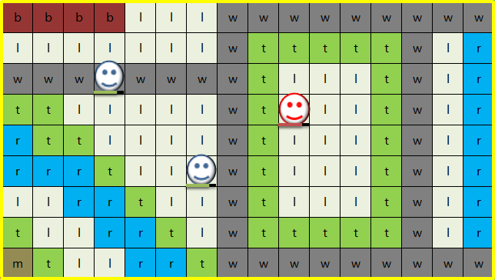
2 | 出现游戏画面
 | 初始摄像头焦点每关独立配置。
 | 显示战斗地图（24*16近似值）。
 | 屏幕内显示格子（16*9近似值）。
 | 显示己方操作角色，敌方角色

1
章节关卡名
3 | 弹出关卡章节名，战斗目的窗口
 | 不做动态效果，单纯做接口和展示。
 | ①，显示章节关卡名。
 | ②，显示战斗目的。
战斗目的
 | 显示2秒后可以点击消失，显示8秒后自动消失。
 | 弹出开始战斗提示。

2
 | 之后进入操作画面，并将摄像头中央置于行动角色

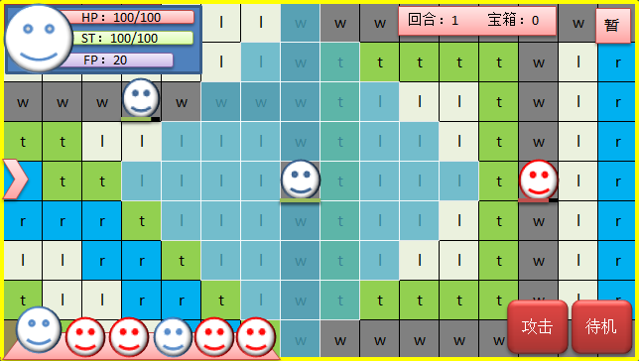
检视
2
5
6
7
3
4
8
9
10
11
13
1
HP：100/100
ST：100/100
显示某些状态效果
4 | 界面及功能说明
 | ①，状态快展示窗口[头像、生命、体力、怒气]，显示为当前行动角色，点击头像弹出属性窗口。
 | ②，行动顺序栏，展示前六个战斗单位的行动顺序，首位显示为前行动角色。点击头像弹出属性窗口。
 | ③，当前战斗的情况统计，目前功能[战场回合数、获得道具数]。
 | ④，暂停键，弹出暂停窗口，包含[关卡名，战斗目的，设置，退出]。
12
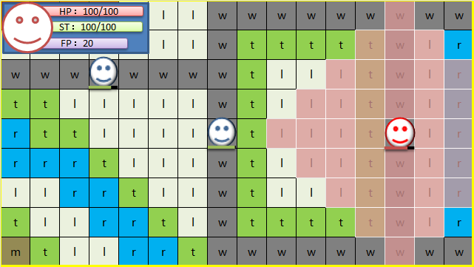
检视
 | ⑤，检视键，点击后，切换为大屏沙盘地图
 | ⑥，攻击键，展开选择攻击方式，攻击范围内没有敌人的话，攻击按钮变灰停用
攻击
 | ⑦，待机键，结束当前角色回合。
 | ⑧，移动范围，当前行动角色的移动范围。我方为蓝色，敌方为红色
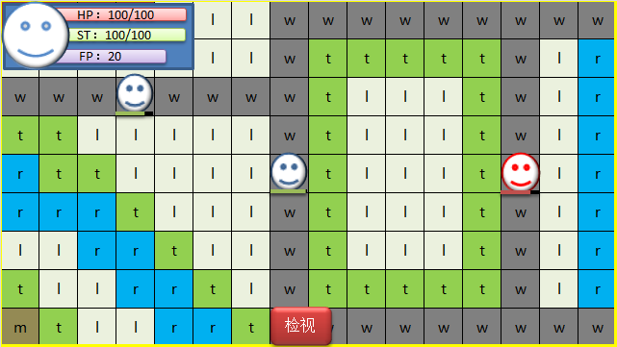
 | ⑨，当前行动角色，展示效果为 [地图形象+HP槽]，我方描边为蓝色，敌方为红色 角色身上还会存在一些buff角标
开始操作
 | ⑩，我方角色，点击后弹出属性窗口，非攻击选取目标阶段
 | ⑪，敌方角色，点击后弹出属性窗口，非攻击选取目标阶段
 | ⑫，地形，有各式各样的增减益效果
 | ⑬，选取光标，点击格子，在当前格子出生成一个光标，作为点选反馈
 | 其他操作：按住屏幕可进行拖动

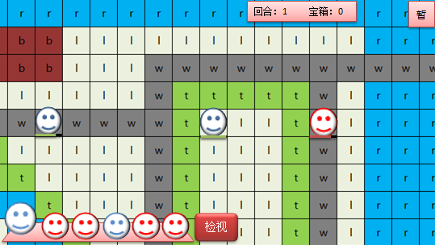
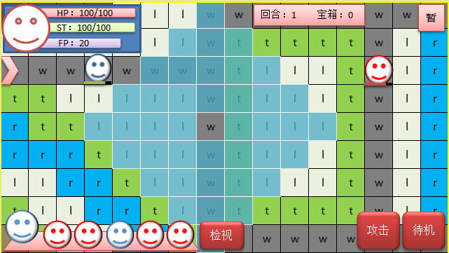
 |  |  |  | 播放角色身上产生的被动效果的特效
5 | 我方操作：移动
 | 点击屏幕内移动范围任意单元格，我方当前行动角色便移动过去，摄像头焦点跟踪
 | 移动范围内的，敌方与己方与不可停留的地图物件，不可点选，即无效
点击单元格
移动到目的地
点击待机
确认移动
扣除体力
换
下一个角色行动
 | 每移动一格，消耗一点ST体力值。
 | 角色移动中途，不可以点选其他单元格。
 | 移动后可以接攻击、待机等其他结束回合操作的行为
 | 确认移动（结束回合操作）后扣除体力值。
攻击
点击单元格
移动到目的地
 | *通过特殊地形时，消耗体力增加。???????????
 | *角色在该操作中进行多次移动，体力正常按照唯一路径扣除。 |  | 行动顺序栏发生变化
 | *停住后，如果攻击范围内有可以攻击的敌人，攻击按钮便激活
 |  |  |  |  |  | 播放角色身上产生的被动效果的特效 | 如果一方死亡会有死亡效果
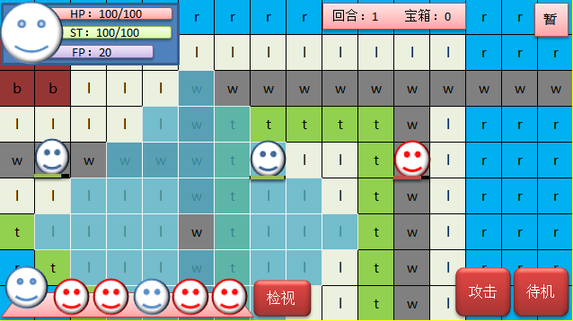
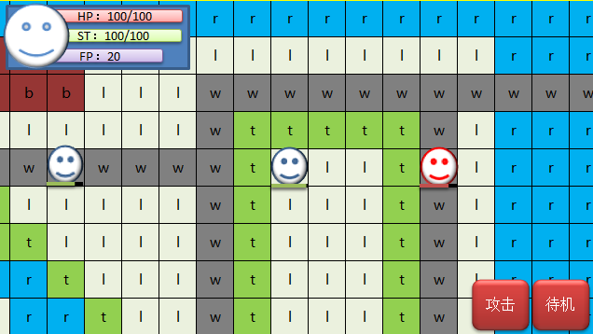
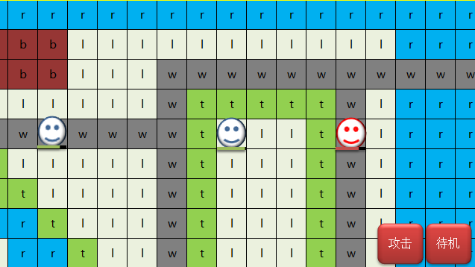
HP：100/100
ST：100/100
FP：20
敌方交战情报
华丽的战斗画面
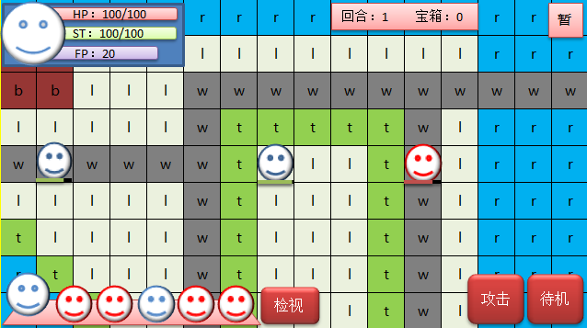
6 | 我方操作：攻击
 | 角色可以直接攻击也可以移动后攻击（存在部分无法移动后使用的技能）。
技能描述
（倒三角所指）
显示攻击范围
威力 50
射程 4
消耗 20
范围 1
伤害类型
等其他属性
技能列表
(滑动列表)
波动拳
升龙拳
轻拳
轻拳
我方交战情报
 | 点击攻击键后出现技能滑动列表，和所选技能描述，攻击范围也表现出来。
点击攻击
弹出
技能列表
选择
释放目标
弹出交战情报窗口
进入
战斗画面
战斗后
地图上的一些表现
 | 再次点击该技能，在地图上选择目标释放（光标默认在一个范围内的敌人身上），可以拖动地图进行选择
 | 选择目标后，进入交战情报界面。
 | 取消操作则回到上一步，最多可以回到初始移动操作环节。
 | 点击确定则进入战斗画面。
取消
取消
攻击
取消
 | 对战斗数值进行结算（hp和st的消耗，怒气的积累，攻防等数值的影响，死亡判定）。
 | 战斗结束后，发动被动技能效果。
 | 战斗结束后，如果敌方死亡，在地图上做其被消灭的表现。 |  |  |  | 行动顺序栏发生变化
敌方角色回合
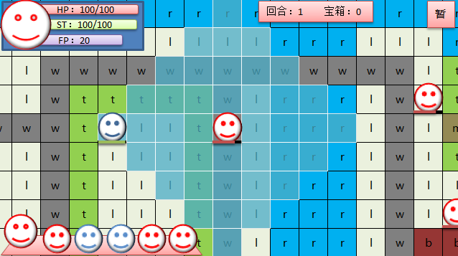
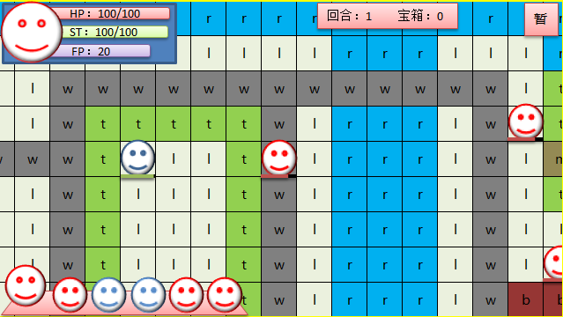
华丽的战斗画面
战斗后
地图上的一些表现
7 | 敌方操作：移动+攻击
 | 敌方回合时，ui表现和玩家操作时不同。
 | 敌方回合时，展示移动范围（持续至决定攻击目标阶段）。
进行攻击
展示攻击距离
标识攻击目标
进入战斗画面
 | 敌方角色移动时，镜头跟随，移动到目的地后，移动范围消失。
 | 敌方进行攻击时，显示攻击范围1s，然后有个准星移动的动画，来表示它的攻击目标
 | 进入战斗画面。
 | 对战斗数值进行结算（hp和st的消耗，怒气的积累，攻防等数值的影响，死亡判定）。
移动后攻击
 | 战斗结婚素后，发动被动技能效果。
 | 战斗结束后，如果一方死亡，在地图上做其被消灭的表现。

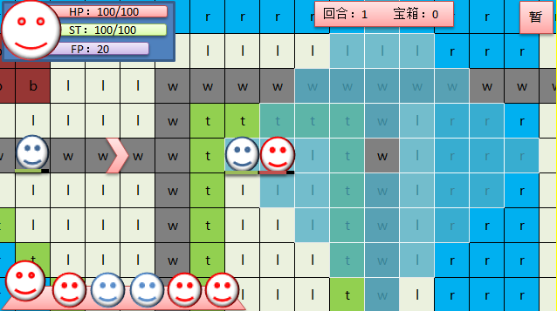
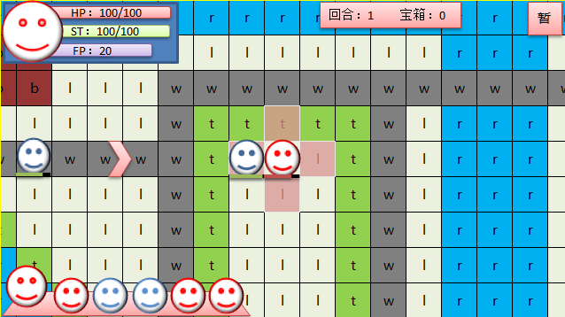
华丽的战斗画面

战斗后
地图上的一些表现
进行攻击
展示攻击距离
标识攻击目标
进入战斗画面

7 | 胜利失败判定以及结算统计
 | 在回合末结算阶段进行
 | 对关卡内的各项条件进行统计，比如n回合内通关，不死人通关等等

高
9
格
宽16格
默认取景范围(近似值)

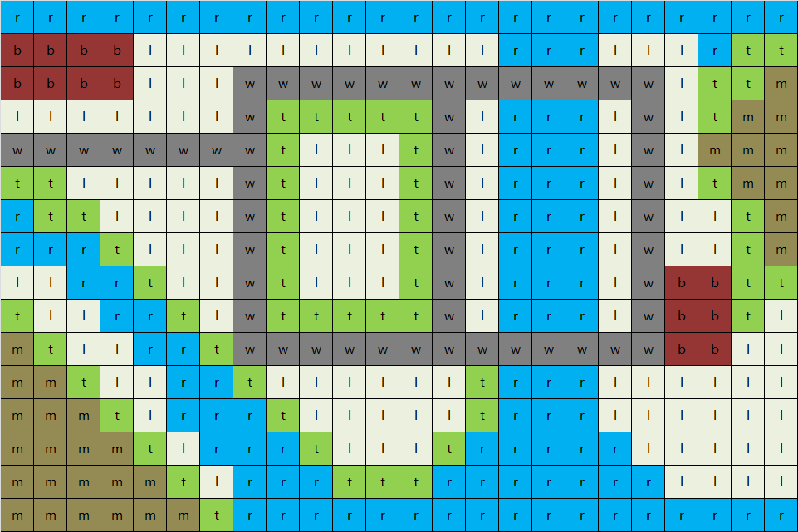
HP：100/100
ST：100/100
回合：1 宝箱：0
暂停

检视
攻击
待机

折叠菜单
展开效果
不常用
功能性

